ССЫЛКА НА Инф.письма о тарифах
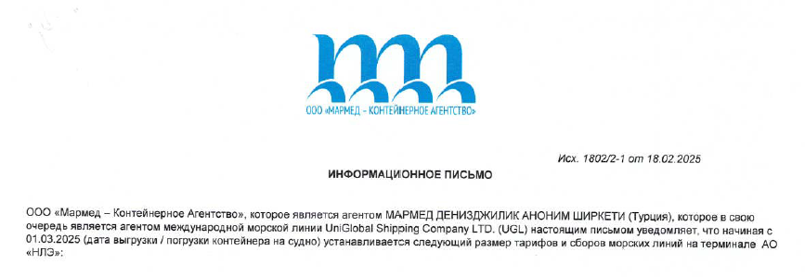

Данные тарифы вы можете скачать по ссылке:

https://disk.yandex.ru/d/xYQvfSnNeNA3Dg

